Лист1
 |  |  |  |  |  |  |  | Приложение № 5
 |  |  |  |  |  |  |  | к запросу котировок цен№029/ТВРЗ/2020

 |  |  |  |  | Лот №1

№ п/п | Наименование Товара | Марка | Изображение | ГОСТ, ТУ | Размер | Ед. изм. | Количество | Предельная цена, руб. без НДС | Стоимость руб.без НДС | Стоимость руб.с НДС
1 | 2 | 3 | 4 | 5 | 6 | 7 | 8 | 9 | 10 | 11
1 | Роль- штора | РВДГ.021.26.0090СБ | 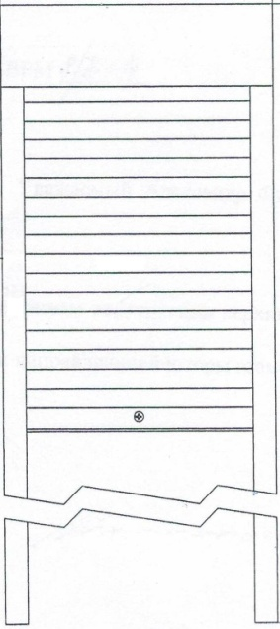 |  | 2100х600 | шт. | 334 | 6,818 | 2,277,212.00 | 2,732,654.40
 | Итого: |  |  |  |  |  |  |  | 2,277,212.00 | 2,732,654.40
Начальник службы МТО

